Velocidad Pig
VELOCIDAD DEL CHANCHITO

$$V=5.996x{10}^{−5}\frac{Q_{g}∗Z∗(Tm+460)}{Pm ∗ d^{2}}$$

Qg | 15000000 | MMPCD
Z | 0.89
Tm | 100 | F
P | 850 | Psi
d | 6 | Pulg
d^2 | 36 | pulg2

V | 16.459607843 | Ft/Seg

Diseño de Tuberias
 | DISEÑO DE TUBERIAS POR CAIDA DE PRESION |  |  | DISEÑO DE TUBERIAS POR VELOCIDAD DEL GAS |  |  | CALCULO DE LA CAPACIDAD DE LA TUBERIA

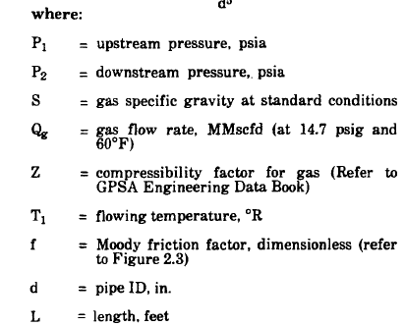
 |  |  |  |  |  |  | d | 8 | Pulg | Delta P^2= | 45920.3671
 |  |  |  | Z | 0.89 | adim | P1 | 1000 | psi | d^5 | 32768
 | Geg | 0.72 |  | Qg | 28 | MMPCD | P2 | 976.77 | psi | resltado | 15961.726169
 | Qg | 28 | MMCPD | T | 560 |  | Z | 0.91 | adim | raiz de Res. | 126.33972522
 | Z | 0.89 |  | d | 6 | Pulg | T | 560 | R
 | T | 560 | R | P | 1400 | Psi | f | 0.017 | adim
 | f | 0.017 |  |  |  |  | L | 3281 | Ft
 | L | 5000 | Ft | Vg | 16.613333333 | Ft/Seg. | S | 0.66 | adim
 | P1 | 1400 | psi
 | d | 10 | pulg |  |  |  | Qg | 126.33972522 | MMPCD
 | d^5 | 100000

 | delta P = | 2.1522267648 | psi

 | LINEAS DE PETROLEO

Ql | 1200 | BPD
di | 2.125 | Pulg
di^2 | 4.515625

Vl | 3.1889273356

f | 0.2 | adim
Ql | 1200 | BPD
GE | 0.81 | adim
di | 2.125 | Pulg
di^5 | 43.330596924
Ql^2 | 1440000

DeltaP | 6.1912832743 | Psi/100 Ft

Longitud | 3000 | Ft
caida de P | 185.73849823 | Psi

